はじめに
勾配用オメガメタルブレース
ブレースセット ボルト孔間寸法計算シート

 | Ver.1.0

母屋の納まりや寸法表記により使用するシートをタブから選択します。

スタート

母屋納まりの確認
母屋が水平納まり
母屋が勾配納まり

寸法線が水平
寸法線が勾配
寸法線の確認

②母屋勾配納まり
寸法線水平
使用
タブ名
①母屋水平納まり
③母屋勾配納まり
寸法線勾配

①母屋水平納まり
勾配用オメガメタルブレース
ブレースセット ボルト孔間寸法計算シート

≪母屋水平納まり≫
 |  |  |  |  |  | Ver.1.0

 |  |  |  |  | 内入力
勾配用オメガメタルブレースの有効範囲
横架材間芯-芯寸法 ： 900～3000㎜ | ①屋根・床構面の形状比の確認をします
構面の形状比 1：1～1：2 |  |  |  |  | 単位（㎜）
(b) 材料幅
(a) 材料幅
(d) 材料幅
(c) 材料幅
登り梁間芯-芯寸法 B'
ボルト孔間寸法 C
ボルト孔間寸法 A
ボルト孔間寸法 B
ボルト孔間寸法 A
金物取付側
母屋間芯-芯寸法 A'
 |  | 【長辺】 横架材間芯-芯寸法 |  |  | 2000
 |  | 【短辺】 横架材間芯-芯寸法 |  |  | 2000
 |  | 形状比 1：1～1：2 ⇒ |  |  | OK

 | ②構面の勾配を入力してください（適用範囲は0～10寸勾配）
 |  |  | 単位（寸）
 |  | 勾配 | 3

 | ③構面の各軸組の材料幅を入力してください
 |  |  |  | 単位（㎜）
 |  | (a) 材料幅 |  | 105
 |  | (b) 材料幅 |  | 105
 |  | (c) 材料幅 |  | 105
 |  | (d) 材料幅 |  | 105
ボルト孔間寸法 C
ボルト孔間寸法 A
ボルト孔間寸法 B
 | ④【金物取付側】母屋間芯-芯寸法を入力してください
 |  |  |  |  | 単位（㎜）
 |  | 母屋間芯-芯寸法 A' = |  | 2000 | OK
 |  | ボルト孔間寸法 A = |  | 1528.4

 | ⑤登り梁間芯-芯寸法を入力してください
 |  |  |  |  | 単位（㎜）
 |  | 登り梁間芯-芯寸法 B' = |  | 2000 | OK
 |  | ボルト孔間寸法 B = |  | 1795

 | ⑥ブレースボルト孔間寸法Cが算出されます
 |  |  |  |  | 単位（㎜）
 |  | ボルト孔間寸法 C = |  | 2357.6

 |  | 適用ブレースセット
 |  | CCセット

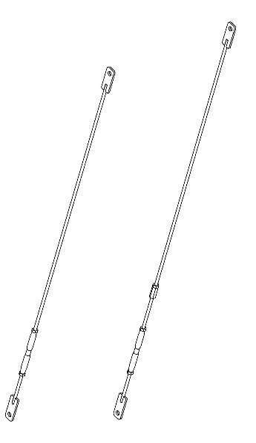
通常仕様
延長仕様1
延長仕様2

②母屋勾配納まり_寸法線水平
勾配用オメガメタルブレース
ブレースセット ボルト孔間寸法計算シート

≪母屋勾配納まり≫ －寸法線水平の場合－
 |  |  |  |  |  | Ver.1.0

 |  |  |  |  | 内入力
勾配用オメガメタルブレースの有効範囲
横架材間芯-芯寸法 ： 900～3000㎜ | ①屋根・床構面の形状比の確認をします
構面の形状比 1：1～1：2 |  |  |  |  | 単位（㎜）
(d) 材料幅
(c) 材料幅
(b) 材料幅
(a) 材料幅
金物取付側
母屋間芯-芯寸法 A'
（通り芯間寸法）
ボルト孔間寸法 A
ボルト孔間寸法 C
ボルト孔間寸法 B
登り梁間芯-芯寸法 B'
ボルト孔間寸法 A
 |  | 【長辺】 横架材間芯-芯寸法 |  |  | 2000
 |  | 【短辺】 横架材間芯-芯寸法 |  |  | 2000
 |  | 形状比 1：1～1：2 ⇒ |  |  | OK

 | ②構面の勾配を入力してください（適用範囲は0～10寸勾配）
 |  |  | 単位（寸）
 |  | 勾配 | 3

 | ③構面の各軸組の材料幅を入力してください
 |  |  |  | 単位（㎜）
 |  | (a) 材料幅 |  | 105
 |  | (b) 材料幅 |  | 105
 |  | (c) 材料幅 |  | 105
 |  | (d) 材料幅 |  | 105

ボルト孔間寸法 C
ボルト孔間寸法 A
ボルト孔間寸法 B
 | ④【金物取付側】母屋間芯-芯寸法(通り芯間)を入力してください
 |  |  |  |  | 単位（㎜）
 |  | 母屋間芯-芯寸法 A' = |  | 2000 | OK
 |  | ボルト孔間寸法 A = |  | 1533.1

 | ⑤登り梁間芯-芯寸法を入力してください
 |  |  |  |  | 単位（㎜）
 |  | 登り梁間芯-芯寸法 B' = |  | 2000 | OK
 |  | ボルト孔間寸法 B = |  | 1795

 | ⑥ブレースボルト孔間寸法Cが算出されます
 |  |  |  |  | 単位（㎜）
 |  | ボルト孔間寸法 C = |  | 2360.6

 |  | 適用ブレースセット
 |  | CCセット

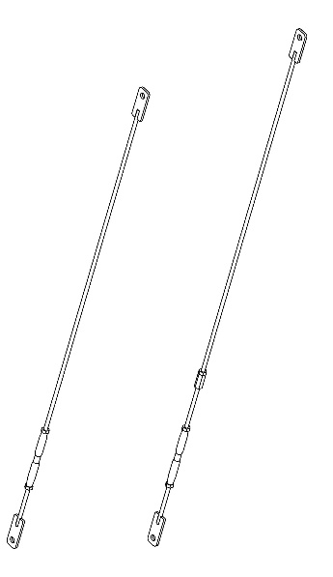
通常仕様
延長仕様1
延長仕様2

③母屋勾配納まり_寸法線勾配
勾配用オメガメタルブレース
ブレースセット ボルト孔間寸法計算シート

≪母屋勾配納まり≫ －寸法線勾配の場合－
 |  |  |  |  |  | Ver.1.0

 |  |  |  |  | 内入力
勾配用オメガメタルブレースの有効範囲
横架材間芯-芯寸法 ： 900～3000㎜ | ①屋根・床構面の形状比の確認をします
構面の形状比 1：1～1：2 |  |  |  |  | 単位（㎜）
(b) 材料幅
(a) 材料幅
(d) 材料幅
(c) 材料幅
横架材間芯-芯寸法 B'
金物取付側
母屋間芯-芯寸法 A'
ボルト孔間寸法 C
ボルト孔間寸法 A
ボルト孔間寸法 B
 |  | 【長辺】 横架材間芯-芯寸法 |  |  | 2000
 |  | 【短辺】 横架材間芯-芯寸法 |  |  | 2000
 |  | 形状比 1：1～1：2 ⇒ |  |  | OK

 | ②構面の勾配を入力してください（適用範囲は0～10寸勾配）
 |  |  | 単位（寸）
 |  | 勾配 | 3

 | ③構面の各軸組の材料幅を入力してください
 |  |  |  | 単位（㎜）
 |  | (a) 材料幅 |  | 105
 |  | (b) 材料幅 |  | 105
 |  | (c) 材料幅 |  | 105
 |  | (d) 材料幅 |  | 105

ボルト孔間寸法 C
ボルト孔間寸法 A
ボルト孔間寸法 B
 | ④【金物取付側】横架材間芯-芯寸法を入力してください
 |  |  |  |  | 単位（㎜）
 |  | 横架材間芯-芯寸法 A' = |  | 2000 | OK
 |  | ボルト孔間寸法 A = |  | 1445

 | ⑤横架材芯-芯寸法を入力してください
 |  |  |  |  | 単位（㎜）
 |  | 横架材間芯-芯寸法 B' = |  | 2000 | OK
 |  | ボルト孔間寸法 B = |  | 1795

 | ⑥ブレースボルト孔間寸法Cが算出されます
 |  |  |  |  | 単位（㎜）
 |  | ボルト孔間寸法 C = |  | 2304.4

 |  | 適用ブレースセット
 |  | CCセット

通常仕様
延長仕様1
延長仕様2

